Отчет
4. Сведения о возвратах остатков субсидий и расходов прошлых лет
Наименование показателя |  | Код строки | Код аналитики | Произведено возвратов
 |  |  |  | через лицевые счета | через банковские счета |  | через кассу учреждения | некассовыми операциями | итого
1 |  | 2 | 3 | 4 | 5 |  | 6 | 7 | 8
Возвращено остатков субсидий прошлых лет, всего |  | 910 | х | - | - |  | - | - | -
Возвращено расходов прошлых лет, всего |  | 950 |  | - | - |  | - | - | -

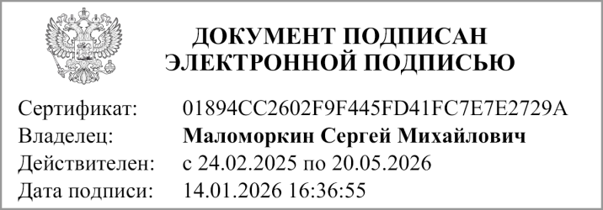
Руководитель |  |  | С.М. Маломоркин |  |  | Руководитель
 | (подпись) |  | (расшифровка подписи) |  |  | финансово- | (подпись) |  | (расшифровка подписи)
 |  |  |  |  |  | экономической службы


Главный бухгалтер
 | (подпись) |  | (расшифровка подписи)

 |  |  |  | Централизованная бухгалтерия
 |  |  |  |  |  |  | (наименование, ОГРН, ИНН,КПП, местонахождение )

 |  |  | Руководитель
 |  |  | (уполномоченное лицо) |  | (должность) |  |  | (подпись) |  | (расшифровка подписи)

Исполнитель
 | (должность) |  |  | (подпись) |  |  | (расшифровка подписи) |  |  | (телефон, e-mail)

"01" января 2026 г.

Документ подписан электронной подписью. Дата представления 14.01.2026 Руководитель(Маломоркин Сергей Михайлович, Сертификат: 01894CC2602F9F445FD41FC7E7E2729A, Действителен: с 24.02.2025 по 20.05.2026),Главный бухгалтер(Егорова Елена Владимировна, Сертификат: 00814CE658BBD25CD3F06369E563F5D145, Действителен: с 26.11.2025 по 19.02.2027)

